HLOOKUP
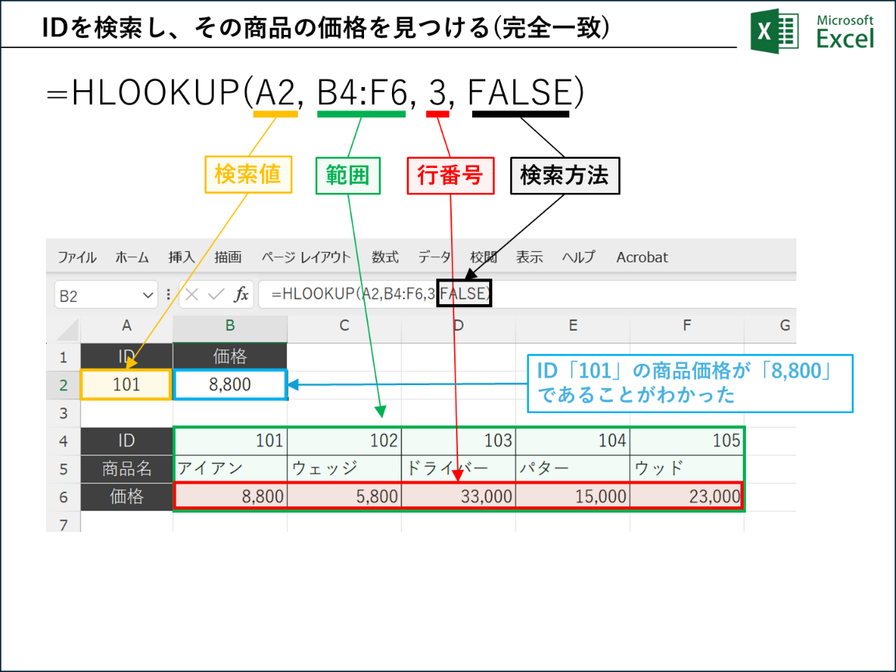
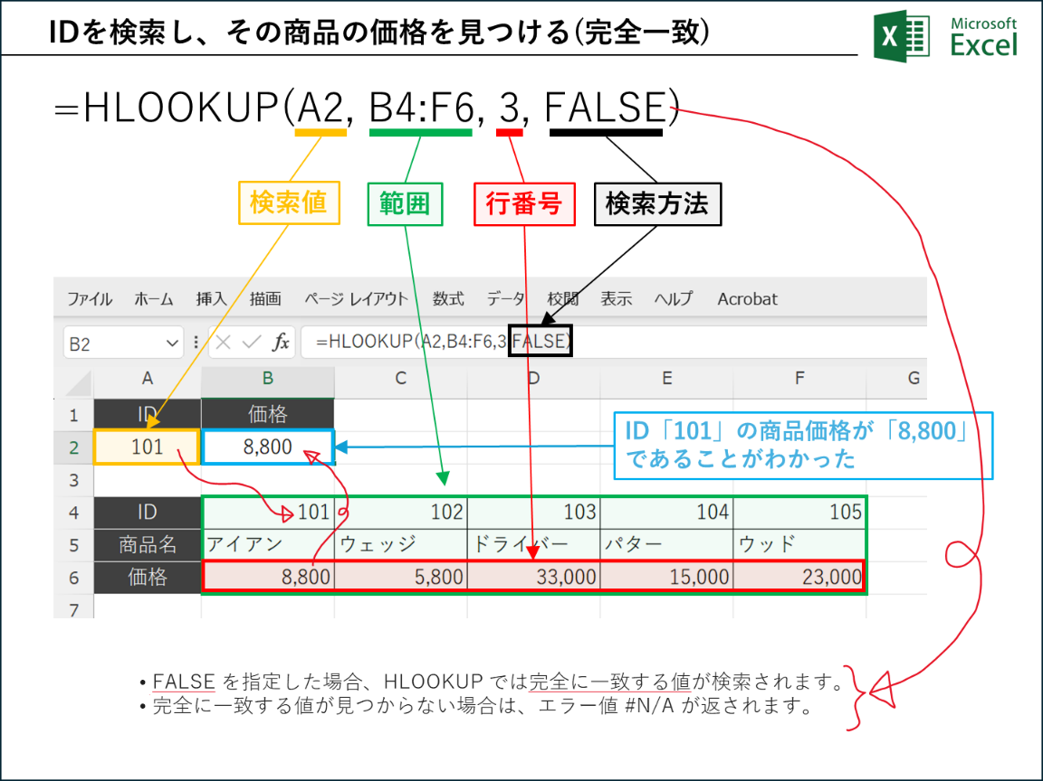
ID | 価格
101 | 8,800

ID | 101 | 102 | 103 | 104 | 105
商品名 | アイアン | ウェッジ | ドライバー | パター | ウッド
価格 | 8,800 | 5,800 | 33,000 | 15,000 | 23,000

